с10
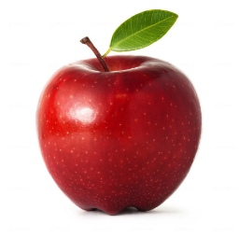
Директор школы: |  |  |  | ____Н.Е.Петрова____
 |  | (подпись) |  | (расшифровка подписи)

 |  |  | МЕНЮ на | 2021-03-11
 |  |  | ШКОЛА (ЗАВТРАК)
 |  |  |  |  | Выход порции 6-11лет | Калорийность | Выход порции 12-18лет | Калорийность
 | КАША ГРЕЧНЕВАЯ |  |  |  | 1/160 | 233.33 | 1/180 | 280
 | ХЛЕБ ПШЕНИЧНЫЙ |  |  |  | 1/45 | 93.6 | 1/70 | 145,6
 | ПОМИДОР КОНСЕРВИРОВАННЫЙ |  |  |  | 1/20 | 5 | 1/20 | 5
 | ГУЛЯШ |  |  |  | 1/60 | 118.8 | 1/100 | 198
 | КОМПОТ ИЗ СУХОФРУКТОВ |  |  |  | 1/200 | 80 | 1/200 | 115

 | Шеф-повар: Е.М. Агапова
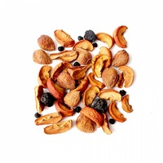
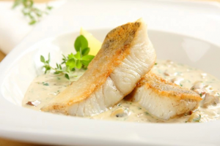

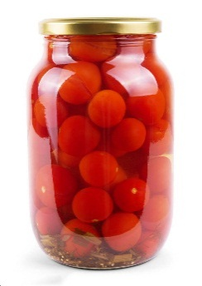

Директор школы: |  |  |  | ____Н.Е.Петрова____
 |  | (подпись) |  | (расшифровка подписи)

 |  |  | МЕНЮ на | 2021-03-11
 |  |  | ГПД (ОБЕД) |  | Выход порции 6-11лет | Калорийность | Выход порции 12-18лет | Калорийность
 | ЩИ |  |  |  | 1/255 | 133 | 1/255 | 133
 | ХЛЕБ ПШЕНИЧНЫЙ |  |  |  | 1/45 | 93.6 | 1/70 | 145,6
 | КАША ПЕРЛОВАЯ |  |  |  | 1/160 | 183 | 1/180 | 195,4
 | РЫБА, ТУШЕНАЯ С ОВОЩАМИ |  |  |  | 1/75 | 158.25 | 1/100 | 211
 | СОУС С ОВОЩАМИ |  |  |  | 1/20 | 40.2 | 1/20 | 40,2
 | ЧАЙ С САХАРОМ |  |  |  | 1/200 | 68 | 1/200 | 68

 | ПОЛДНИК
 | ЯБЛОКО |  |  |  | 1/103 | 52 | 1/103 | 52
 | Шеф-повар: Е.М. Агапова

